FLUJOGRAMA EXPO
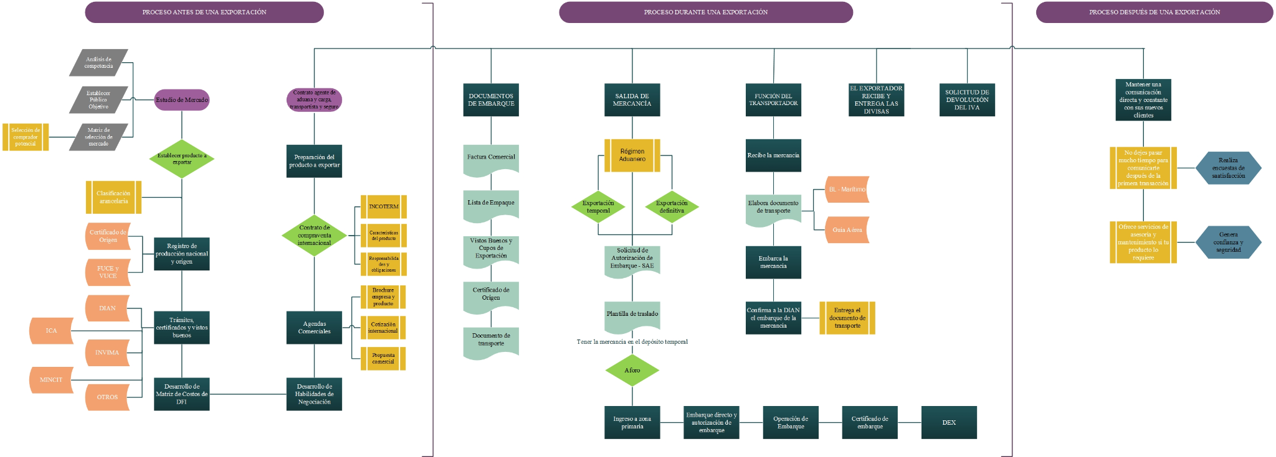
 | PROGRAMA DE INTERNACIONALIZACIÓN EMPRESARIAL

AGENDA DE NEGOCIOS
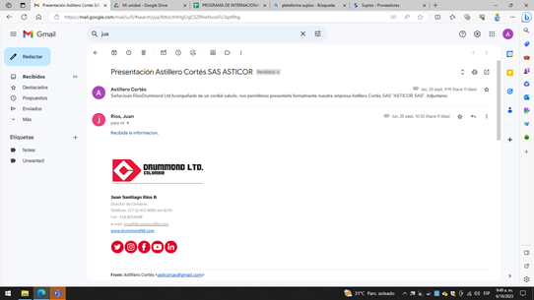 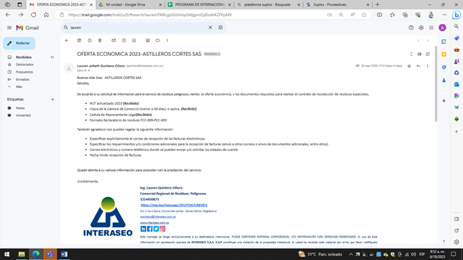 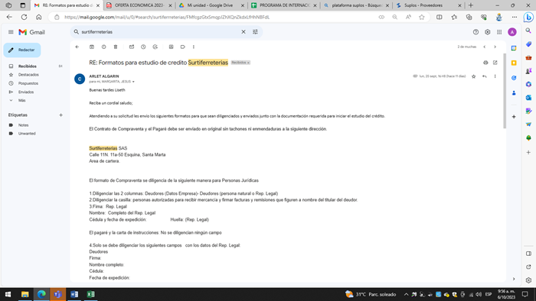 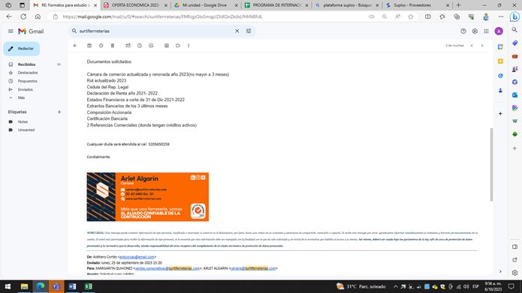
 |  | PROGRAMA DE INTERNACIONALIZACIÓN EMPRESARIAL

AGENDA DE NEGOCIOS

FECHA AGENDA | NOMBRE EMPRESA | CONTACTO | TELÉFONO | EMAIL | SEGUIMIENTO | LOGRÓ EXPORTAR | DETALLES | COMENTARIOS
21/09/2023 | DRUMMOND LTD | JUAN RIOS | 3188016608 | jrios@drummondltd.com |  | No | Se envió por correo electrónico presentación de la empresa y brochure
21/09/2023 | INTERASEO SAS ESP | LAUREN QUINTERO OÑORO | 3214450873 | jquintero@interaseo.com.com |  | No | Por parte de Interaseo, nos enviaron propuesta para recolección de residuos y ya vamos a hacer la primera recolección
21/09/2023 | CENIT TRANSPORTE Y LOGISTICA DE HIDROCARBUROS SAS | ALEX VILLA REDONDO |  |  |  | No | Estamos en el proceso de registro de la empresa en la plataforma Suplos, para ser proveedores
21/09/2023 | SURTIFERRETERIAS | MARGARITA QUIÑONEZ | 3124886716 | ventas.corporativas@surtiferreterias.com |  | No | Se nos enviaron los formularios y documentación para aplicar a un cupo de crédito

EVIDENCIA FOTOGRÁFICA

